Sheet1
 | Instability fitness
Instability (0 → 1): Mede quão dependente uma classe é de outras. Valores altos (próximo de 1) indicam que a classe é instável (muitas dependências externas).
Abstractness (0 → 1): Mede quão abstrata é a classe (interfaces vs classes concretas). Valores altos indicam maior abstração.
Quanto mais longe da linha, pior, mas (0,0) não é necessariamente mau pois pode ser um modulo de baixo nivel como utils.
A classe mais instavel e abstrata depende de muitas classes e pode causar problemas na sua manutenção

O ponto em (0,0) não é necessariamente mau — pode ser um módulo de baixo nível (ex.: helpers, core utils) que faz sentido ser estável e concreto.
O ponto em (0,0) não é necessariamente mau — pode ser um módulo de baixo nível (ex.: helpers, core utils) que faz sentido ser estável e concreto.
Indica que ha alguns métodos extensos (6) e apenas 1 muito enxtenso.
Poderá tentar reduzir-se o tamanho dos metodos para facilitar a legibilidade do código facilitando também caso seja necessário fazer alterações posteriores.
 | Distributions of Classes
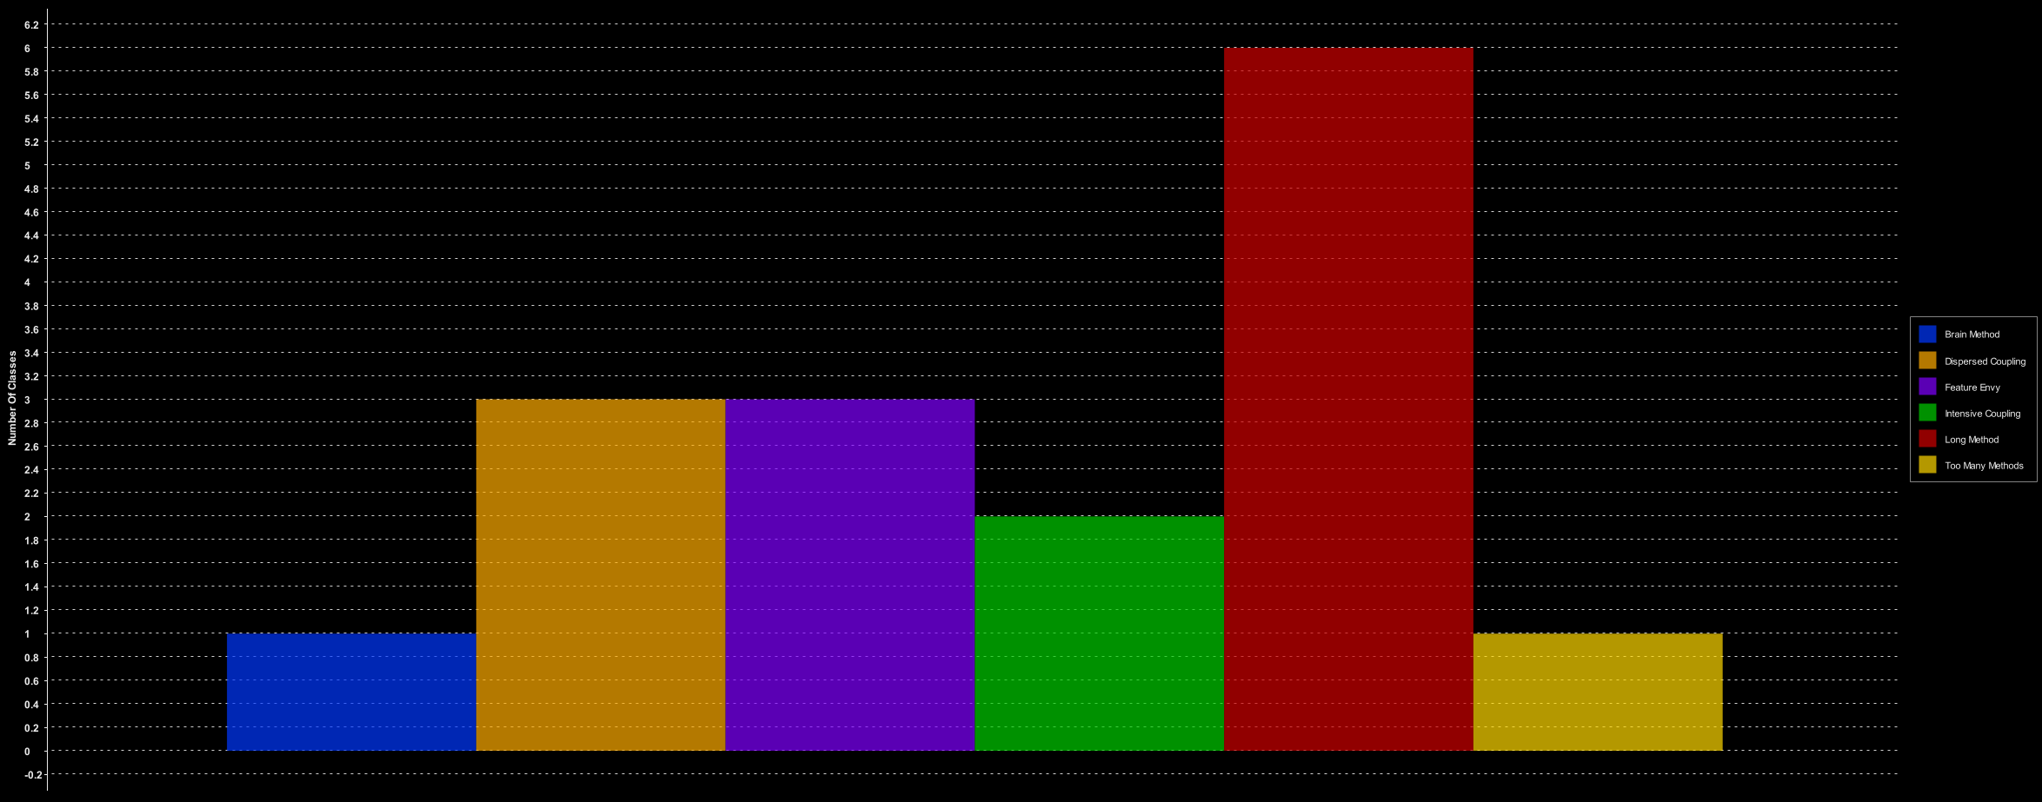

A análise histórica das métricas mostra que a maioria das classes tem valores estáveis e aceitáveis, indicando boa consistência no projeto.
Foi identificado um ponto com Halstead Effort muito elevado, sugerindo que um método ou classe é excessivamente complexo. Recomenda-se aplicar refactoring (por exemplo, dividir métodos ou simplificar lógica).
As métricas de manutenibilidade e flexibilidade estão dentro de valores aceitáveis, reforçando a qualidade geral do código.
 | Metrics XY History
 | 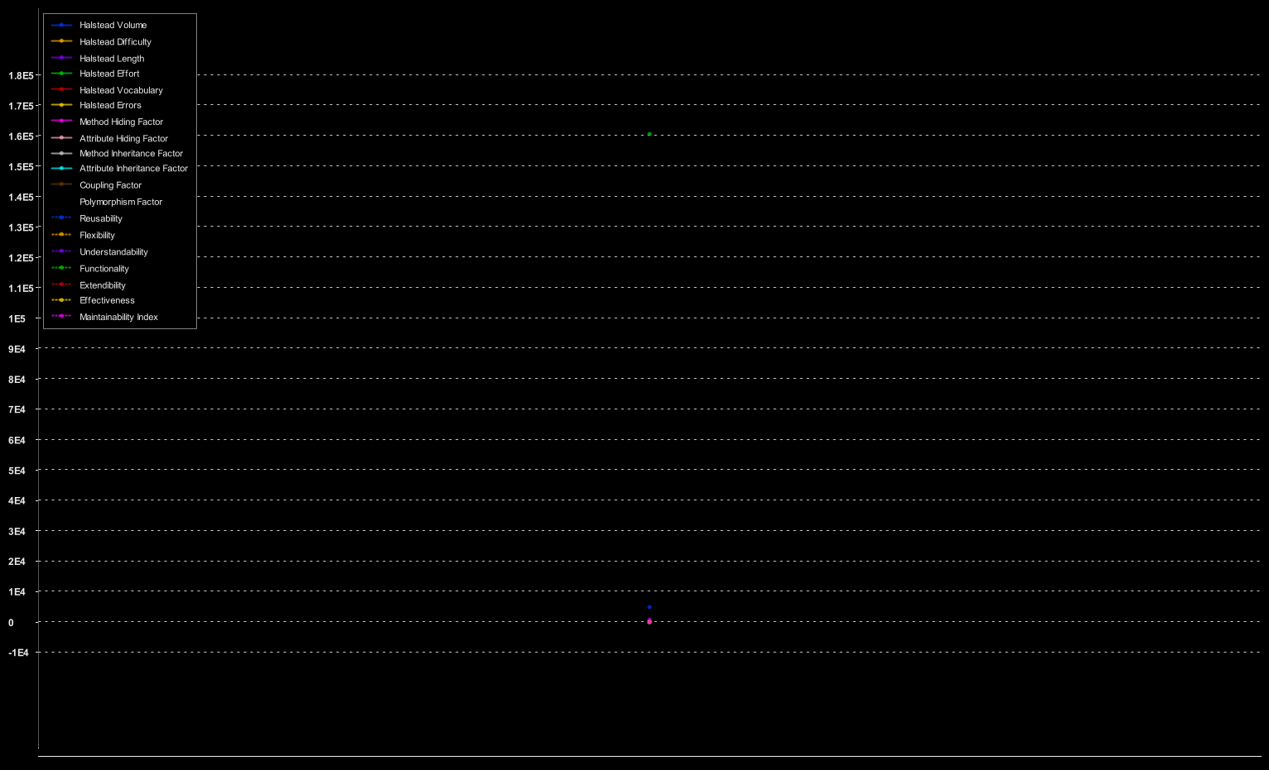

O ponto em (0,0) não é necessariamente mau — pode ser um módulo de baixo nível (ex.: helpers, core utils) que faz sentido ser estável e concreto.

O ponto em (0,0) não é necessariamente mau — pode ser um módulo de baixo nível (ex.: helpers, core utils) que faz sentido ser estável e concreto.

80% das classes apresentam complexidade regular, o que indica boa modularidade.
20% das classes têm WMC elevado, sugerindo que concentram demasiadas responsabilidades. Recomenda-se aplicar refactoring, como Extract Class ou Divide and Conquer, para reduzir complexidade.
 | Weighted Methods For Class Metric Value Distribution
 | 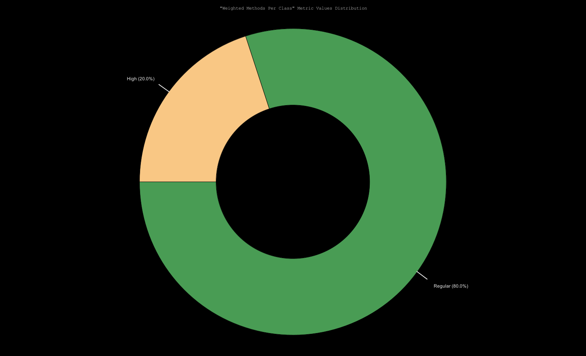

O ponto em (0,0) não é necessariamente mau — pode ser um módulo de baixo nível (ex.: helpers, core utils) que faz sentido ser estável e concreto.

Todas as classes apresentam um número baixo ou inexistente de métodos sobrescritos, indicando baixo acoplamento por herança e boa simplicidade estrutural.
Não foram identificados riscos associados à sobrescrita excessiva, o que contribui para maior previsibilidade e manutenção
 | Number of Overridden Methods
 | 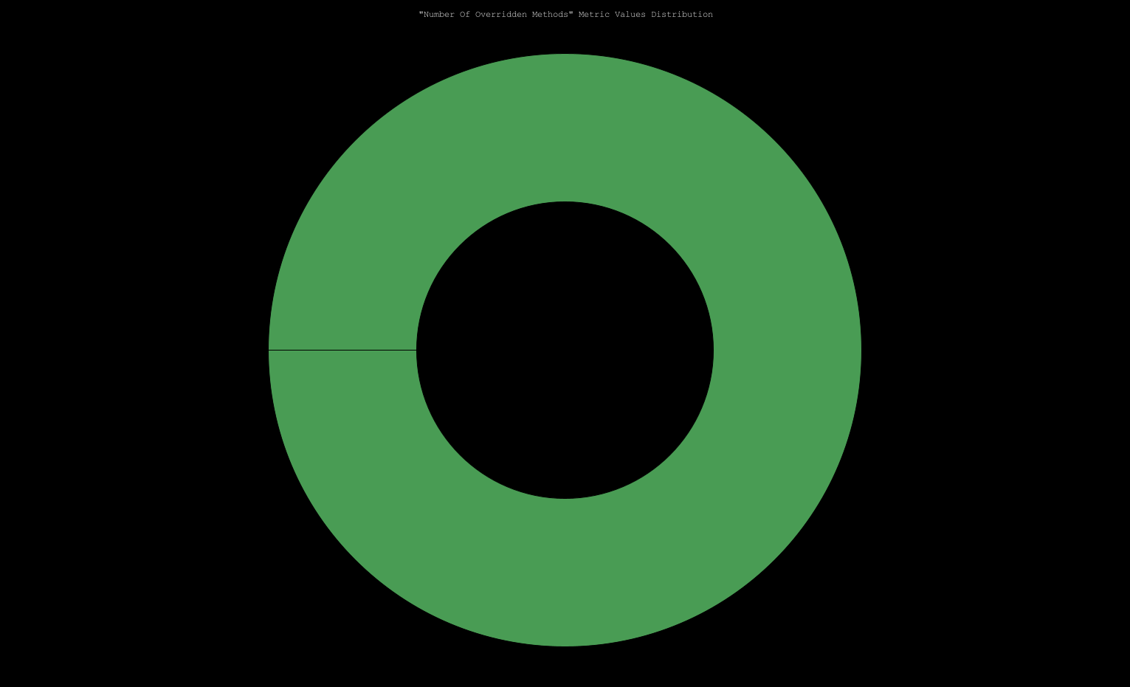

70% das classes apresentam profundidade regular, indicando boa simplicidade na hierarquia.
20% das classes têm profundidade alta, sugerindo necessidade de revisão para evitar complexidade desnecessária.
10% das classes estão em níveis muito profundos, o que pode comprometer a manutenibilidade. Recomenda-se avaliar se é possível reduzir a profundidade ou aplicar composição.
 | Depth of Inheritance Tree
 | 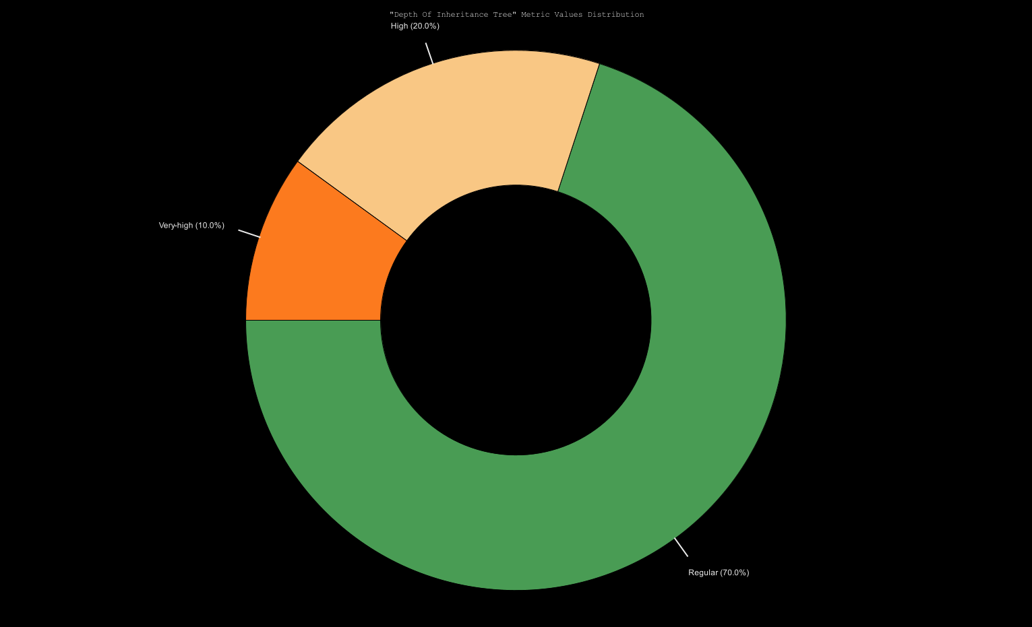

80% das classes apresentam um número regular de métodos de acesso, indicando bom nível de encapsulamento.
20% das classes têm número elevado de métodos de acesso, sugerindo que a lógica pode estar demasiado exposta. Recomenda-se avaliar se é possível reduzir getters/setters ou usar metodos encapsulados.
 | Number of Accessor Methods
 | 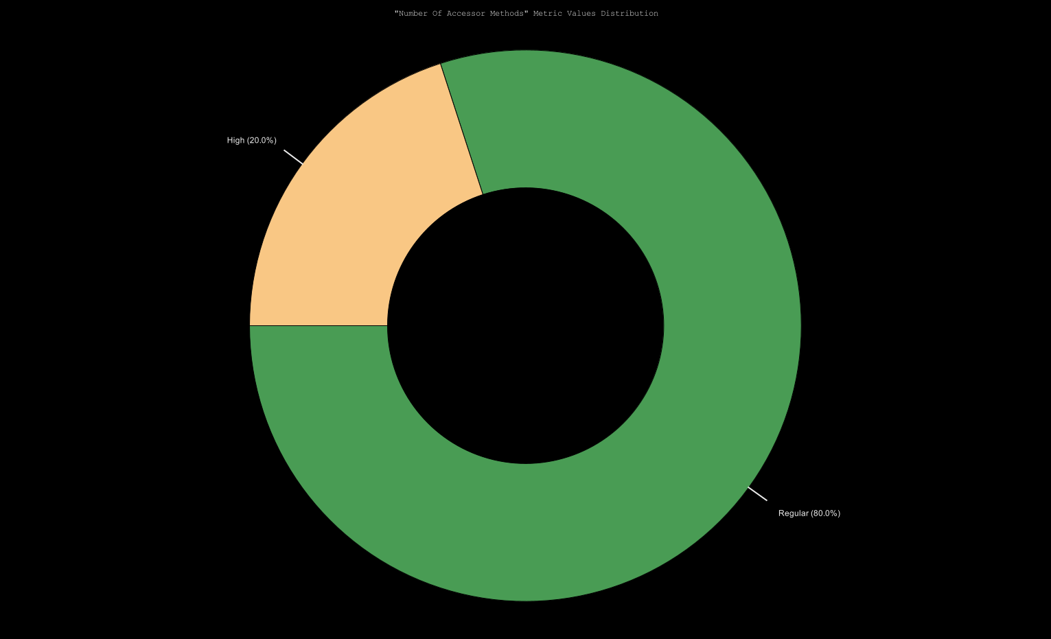

Todas as classes apresentam um número baixo ou inexistente de atributos públicos, indicando bom nível de encapsulamento e conformidade com boas práticas de design.
Não foram identificados riscos associados à exposição excessiva de atributos
 | Number of Public Attributes
 | 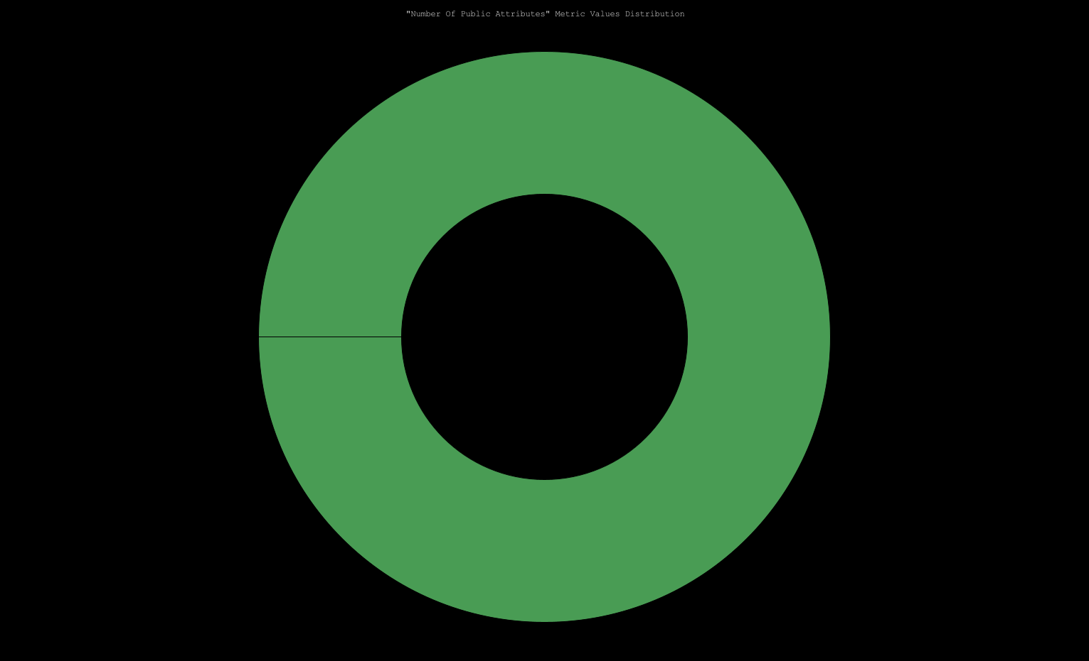

Todas as classes apresentam um nível regular ou baixo de acoplamento, indicando boa modularidade e facilidade de manutenção.
Não foram identificados riscos associados a acoplamento excessivo.
 | Coupling Between Objects
 | 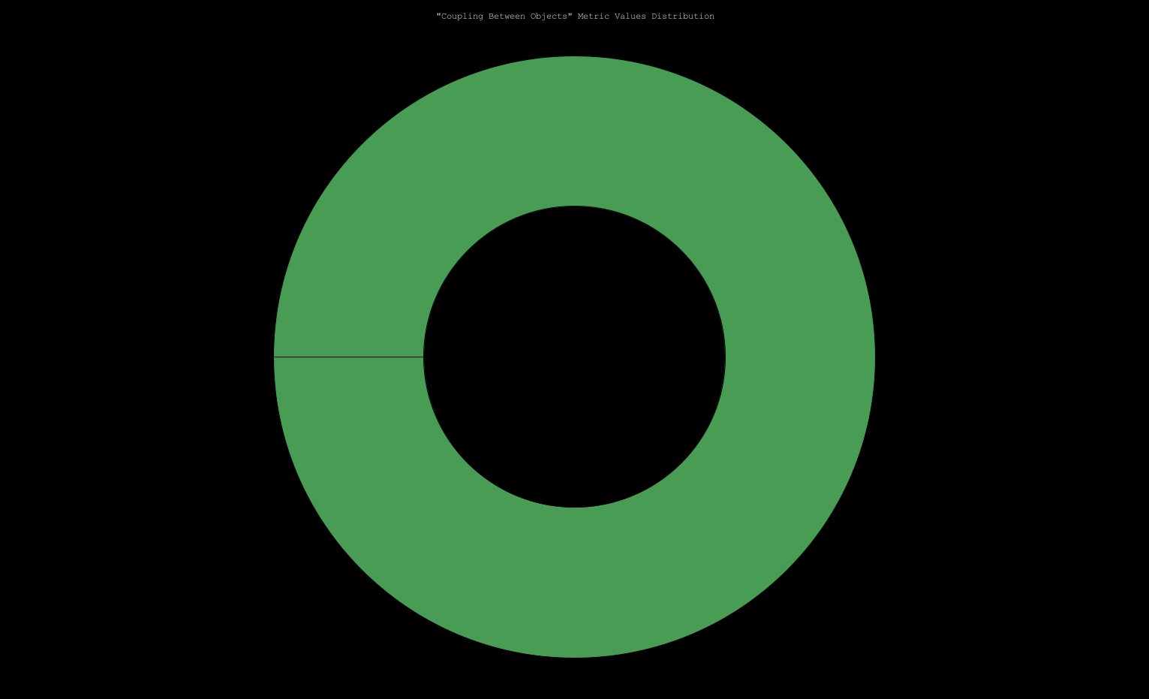

80% das classes apresentam um RFC regular, indicando boa simplicidade e previsibilidade.
20% das classes têm RFC elevado, sugerindo que concentram demasiadas responsabilidades.
 | Response for a Class
 | 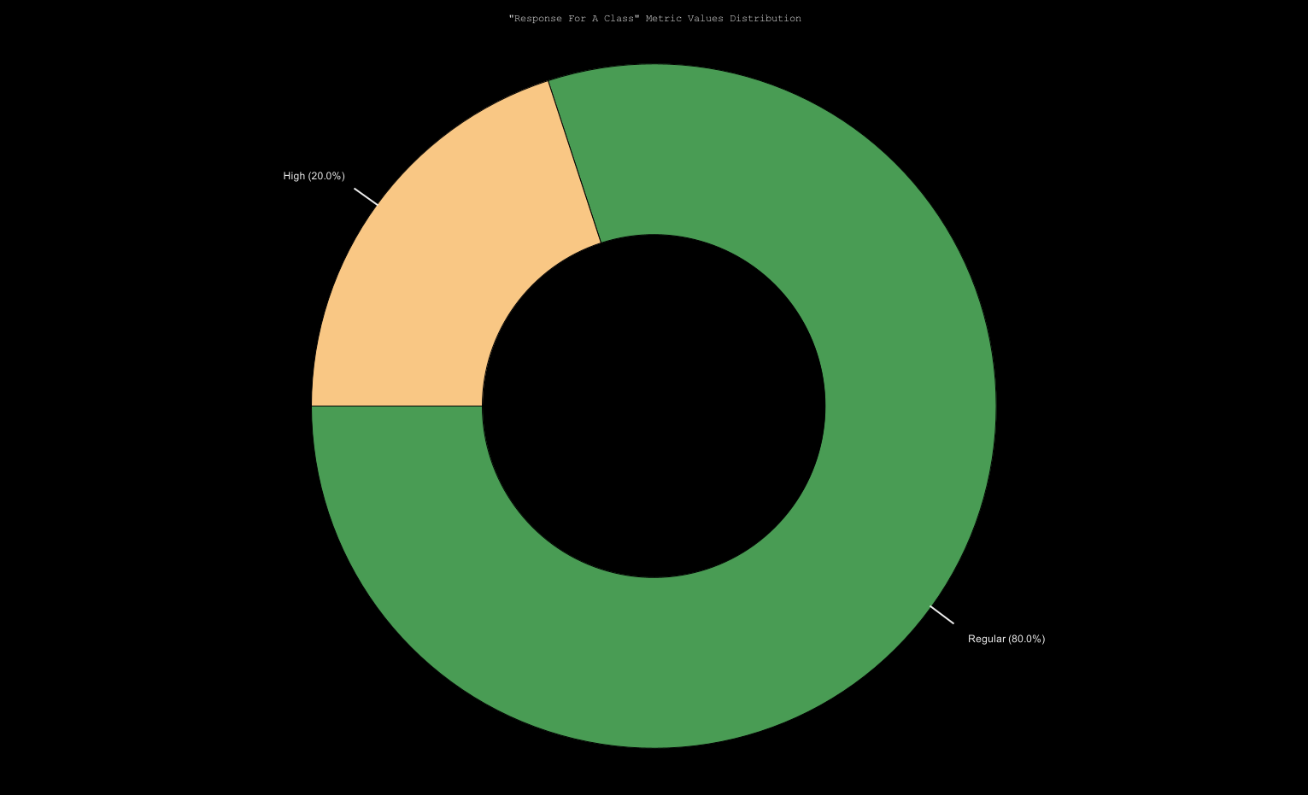

 | Number of Children
Todas as classes apresentam um número baixo ou inexistente de subclasses, indicando uma hierarquia simples e fácil de manter.”

 | Access To Foreign Data
70% das classes apresentam acesso regular a dados externos, indicando bom nível de encapsulamento.
30% das classes têm acesso extremo a dados externos, sugerindo forte acoplamento e possível violação do princípio de responsabilidade única.

 | Number of Attributes
60% das classes apresentam um número regular de atributos, indicando boa simplicidade.
40% das classes (High, Very High, Extreme) têm demasiados atributos, sugerindo necessidade de refactoring.

 | Number of Methods
80% das classes apresentam um número regular de métodos, indicando boa modularidade-
20% das classes têm número elevado de métodos, sugerindo necessidade de refactoring.

RFC (Response For a Class) → Maioria regular, mas há casos HIGH → algumas classes têm muitas respostas possíveis, aumentando complexidade.
NOC (Number of Children) → Todas regulares → hierarquia simples, bom sinal.
NOA (Number of Attributes) → Diversificação: HIGH, VERY_HIGH e EXTREME → indica classes com muitos atributos (risco de baixa coesão). NOOM (Number of Accessor Methods) → Quase todas regulares → bom encapsulamento.
NOM (Number of Methods) → Maioria regular, mas alguns HIGH → classes com muitos métodos, possível violação do SRP.
A análise comparativa mostra que a maior parte das métricas está em níveis regulares, indicando boa qualidade geral.
As métricas NOA e NOM apresentam valores elevados em algumas classes, sugerindo necessidade de refactoring para melhorar coesão e reduzir complexidade.
RFC com valores altos em poucas classes indica que estas concentram demasiadas responsabilidades
 | 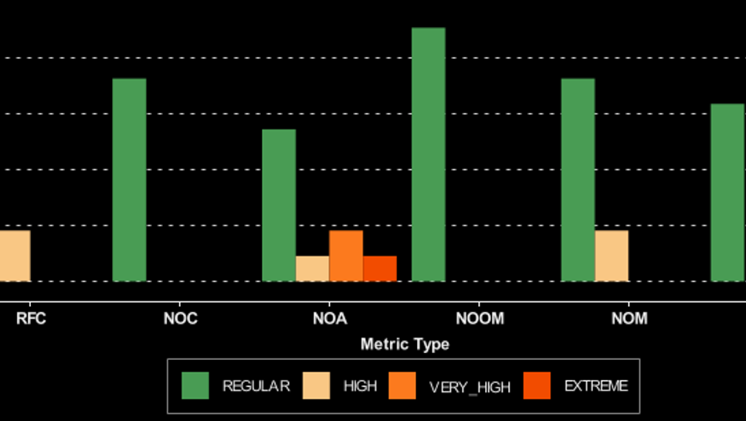

O ponto em (0,0) não é necessariamente mau — pode ser um módulo de baixo nível (ex.: helpers, core utils) que faz sentido ser estável e concreto.

O ponto em (0,0) não é necessariamente mau — pode ser um módulo de baixo nível (ex.: helpers, core utils) que faz sentido ser estável e concreto.

